상품제안서
[볼란] 다기능 LED 랜턴 | 상품코드: F29314

 |  |  |  |  |  |  | 02-412-0044 | www.easy1.co.kr
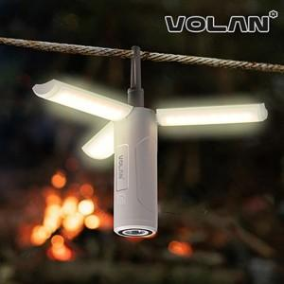

【상세/제작정보】 | 기본수량 미만 인쇄시 비용 추가. - 폴더형 제품의 다기능 랜턴(후레쉬) 입니다. - 인쇄는 레이저만 가능합니다. (100개 미만 별도문의) - 선물포장지 및 기본인박스는 예고없이 변경될 수 있습니다.

【인쇄/포장옵션】 | 레이저 / 포장지포장

【공급단가】 | 수량 | 100~ | 300~ | 500~ | 1,000~ | 3,000~
*VAT별도 | 단가 | 15,600원 | 15,340원 | 14,950원 | 14,690원 | 14,300원

【상품 URL】 | https://dev.easy1.co.kr:443/src/goods_detail.php?gdno=29314

